docker host and list node
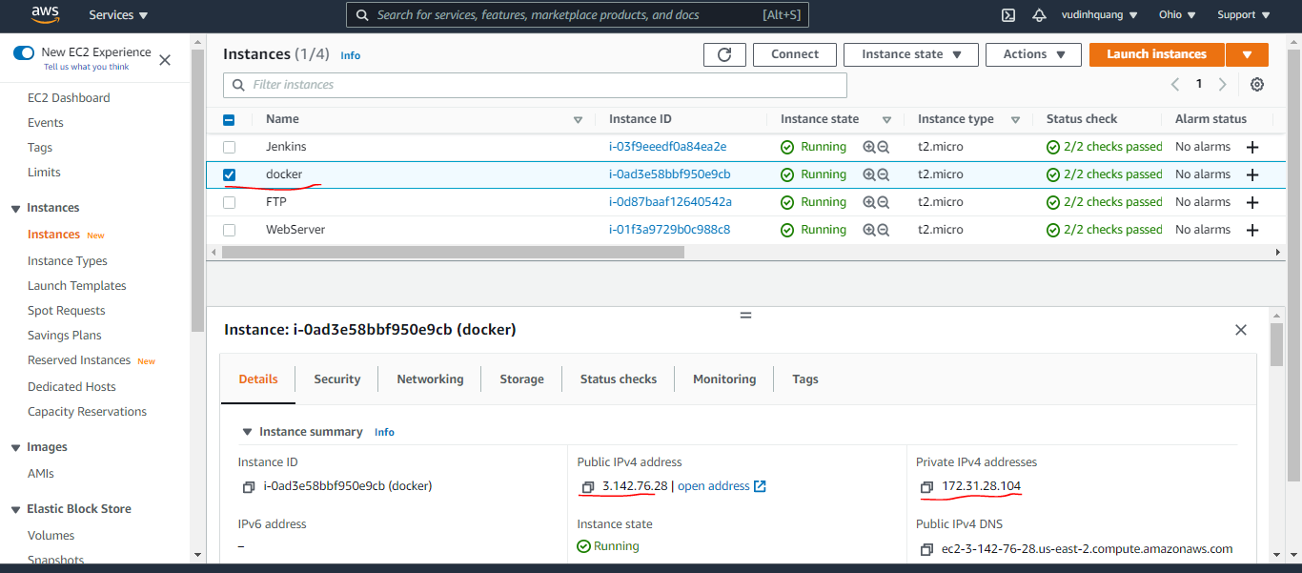
List all node
 | sudo docker node ls

docker host

Open Port 8086,8087 on vps1,2,3
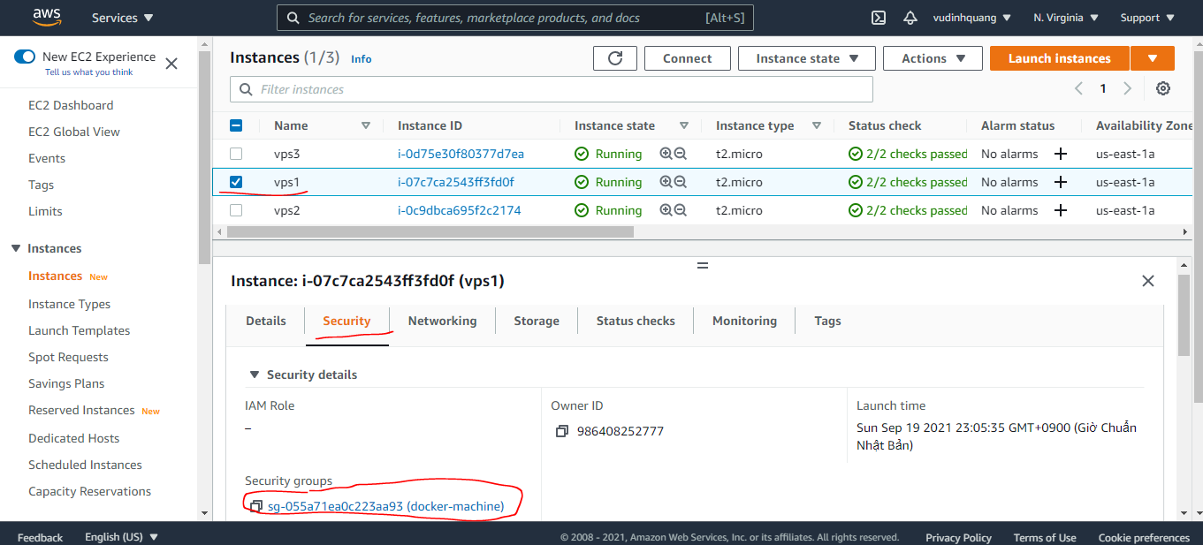

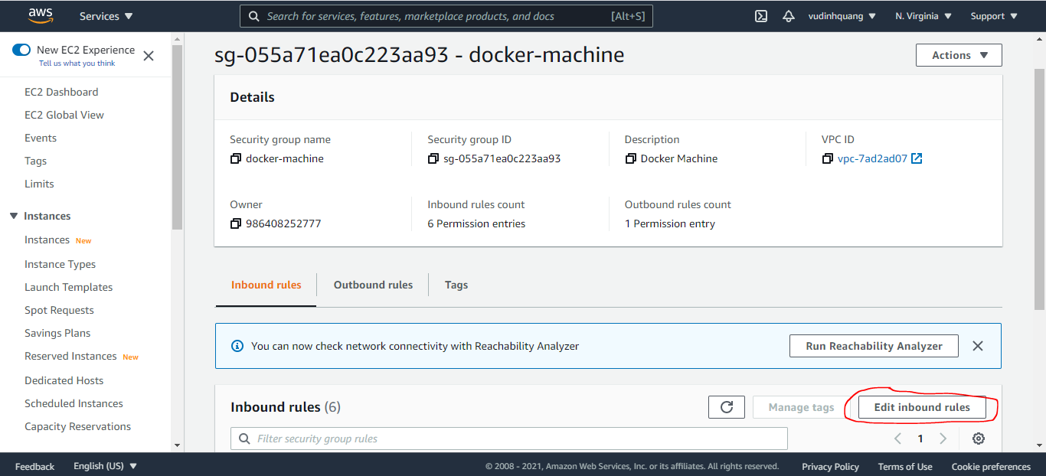

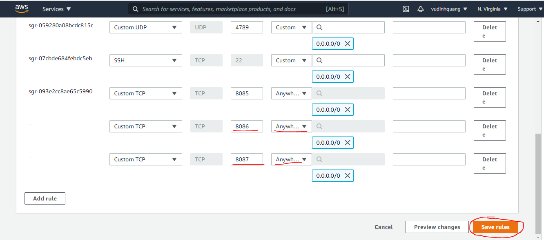

docker-compose.yml
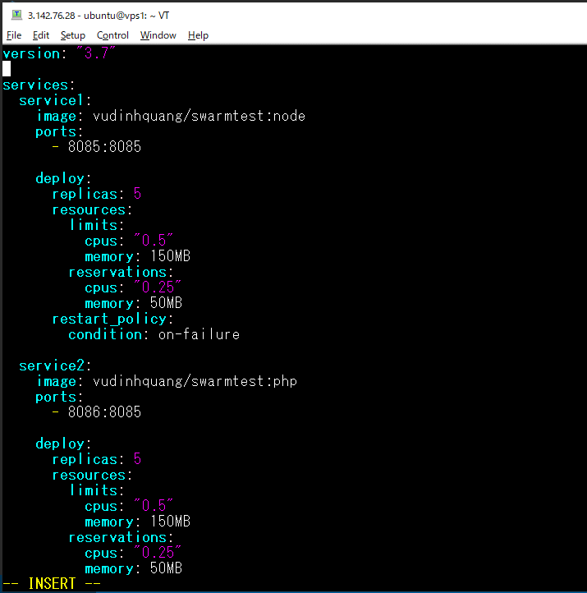
vi docker-compose.yml

Cập nhật Scale
 | sudo vi docker-compose.yml
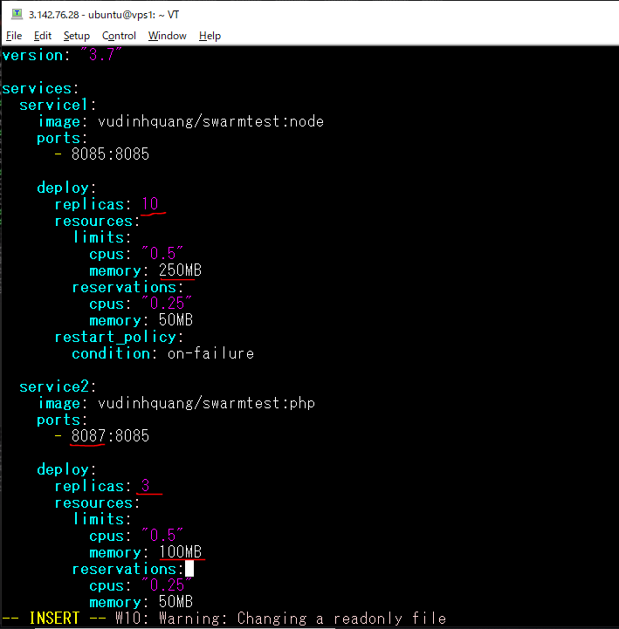

deploy again
 | sudo docker stack deploy --compose-file docker-compose.yml teststack

List ra các container có trong các service
 | sudo docker service ps teststack_service1
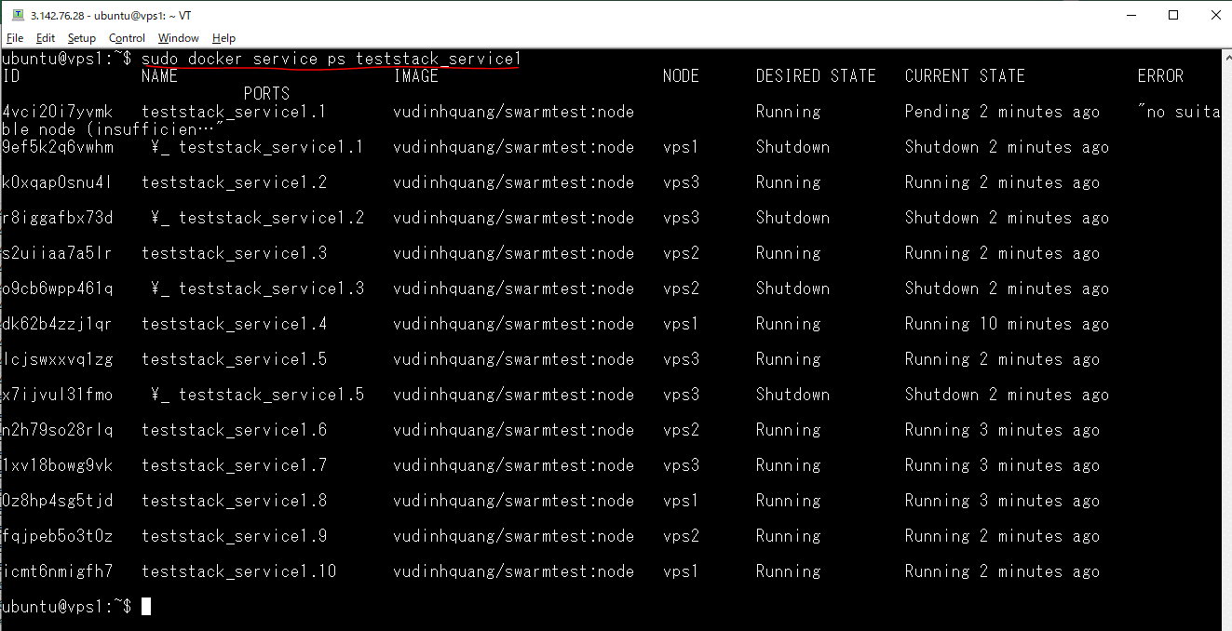

 | sudo docker service ps teststack_service2

Check service1(node, port 8085) by access browser

Check service2(php, port 8087) by access browser

